Página1
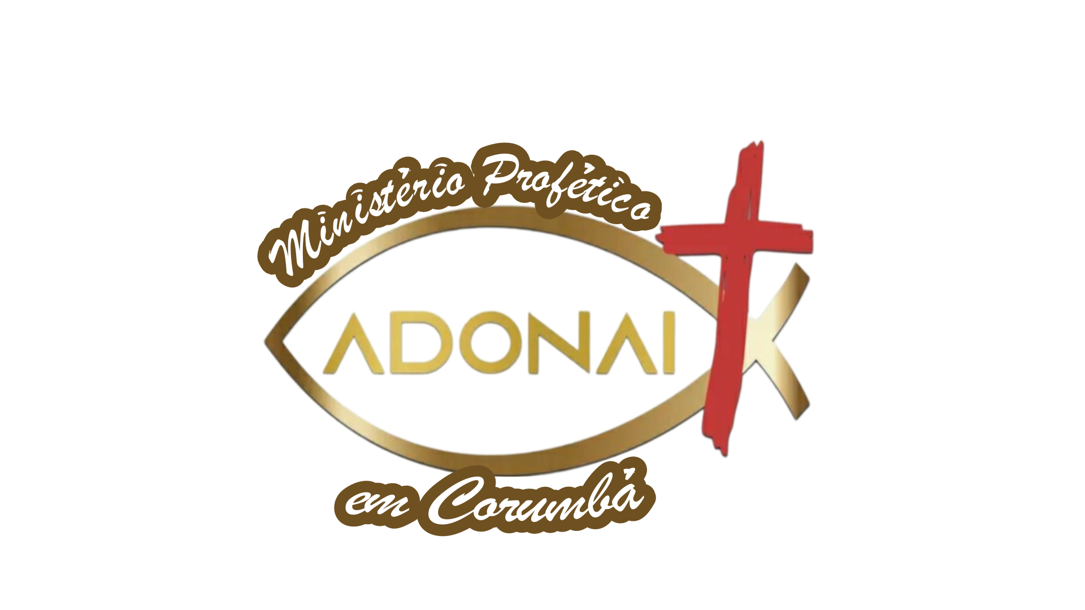 |  | Ministério Profético Adonai – Corumbá
 |  | Av. Fuscão N° 255, Autodromo, 2604-270, NI/ RJ.
 |  | Direção: Pastor Régis Lima dos Santos
 | Lista de Presença | 2023-05-03 | 2023-05-06 | 2023-05-06 | 2023-05-10 | 2023-04-12 | 2023-04-12 | 2023-04-16 | 2023-04-19 | 2023-04-19 | 2023-04-23 | 2023-04-26 | 2023-04-26 | 2023-04-30
 |  | Qui | EBD | Dom | Qui | EBD | Dom | Qui | EBD | Dom | Qui | EBD | Dom | Qui
1 | Alessandra
2 | Aline
3 | Anderson
4 | Beth
5 | Carlinhos
6 | Carol
7 | Diogo
8 | Geisa
9 | Gleice
10 | Jeferson
11 | Jhonatan
12 | Júnior
13 | Kathleen
14 | Katiane
15 | Marlon
16 | Milena
17 | Nathália
18 | Rayane
19 | Sr Alex
20 | Sueli
21 | Tiago pontes

